상품제안서
람보르기니 70자동 클래식 골프 장우산 | 상품코드: F31106

 |  |  |  |  |  |  | 02-412-0044 | www.easy1.co.kr
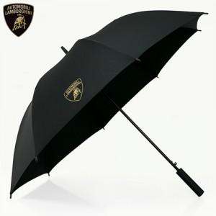

【상세/제작정보】

【인쇄/포장옵션】 | 실크, 원단인쇄 / 기본 각케이스 포장 / 포장지 포장 불가

【공급단가】 | 수량 | 100~ | 300~ | 500~ | 1,000~ | 3,000~
*VAT별도 | 단가 | 14,400원 | 14,160원 | 13,800원 | 13,560원 | 13,200원

【상품 URL】 | http://www.easy1.co.kr/src/goods_detail.php?gdno=31106

